Gruppenanmeldung
Anmeldeformular Hörnli Trail 1133 & Kidsrun |  |  |  |  |  |  | Für Gruppenanmeldungen grösser 5 Personen
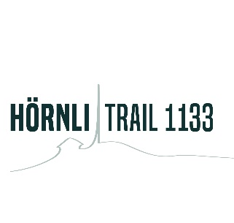
 |  | Verein/Schule: |  |  |  |  | Bitte sende das Formular an info@hoernlitrail1133.ch
 |  |  |  |  |  |  | Bitte überweise das Startgeld in den nächsten 10 Tagen an:
 |  | Name, Vorname: |  |  |  |  | CH60 80 80 8005 6238 4669 1
 |  |  |  |  |  |  | Raiffeisenbank am Bichelsee
 |  | Email-Adresse: |  |  |  |  | Hörnli Trail 1133
 |  |  |  |  |  |  | Föhrenhof, CH-8360 Eschlikon TG
 |  | Telefon-Nr:

 | Name | Vorname | PLZ | Wohnort | Jahrgang | M/F | SIAC Badge-Nr. (falls vorhanden) | Kategorie | Startgeld
1 |  |  |  |  |  |  |  |  | #N/A
2 |  |  |  |  |  |  |  |  | #N/A
3 |  |  |  |  |  |  |  |  | #N/A
4 |  |  |  |  |  |  |  |  | #N/A
5 |  |  |  |  |  |  |  |  | #N/A
6 |  |  |  |  |  |  |  |  | #N/A
7 |  |  |  |  |  |  |  |  | #N/A
8 |  |  |  |  |  |  |  |  | #N/A
9 |  |  |  |  |  |  |  |  | #N/A
10 |  |  |  |  |  |  |  |  | #N/A
11 |  |  |  |  |  |  |  |  | #N/A
12 |  |  |  |  |  |  |  |  | #N/A
13 |  |  |  |  |  |  |  |  | #N/A
14 |  |  |  |  |  |  |  |  | #N/A
15 |  |  |  |  |  |  |  |  | #N/A
16 |  |  |  |  |  |  |  |  | #N/A
17 |  |  |  |  |  |  |  |  | #N/A
18 |  |  |  |  |  |  |  |  | #N/A
19 |  |  |  |  |  |  |  |  | #N/A
20 |  |  |  |  |  |  |  |  | #N/A
 | Total Einzahlung |  |  |  |  |  |  |  | CHF 0

 | Mit der Anmeldung und dem Bezahlen des Startgeldes stimmst du automatisch unserem Wettkampfreglement zu!
 | Besten Dank für Deine Anmeldung! Wir freuen uns Euch im Kloster Fischingen begrüssen zu dürfen.

